JPA
Vấn đề |  | Mô tả | Giải pháp hoặc chi tiết | Description
 | Các annotation |  | Click here

 | n+1 query | xảy ra khi sử dụng Lazy loading cho @one to many, etc | Chuyển câu query sang Fetch Join với entityManager | ChatGPT gợi ý là giải pháp hiệu quả nhất
 |  |  | dùng @EntityGraph(attributePaths = "posts") | Với "posts" là list data fetch Lấy 1 lần nhiều dòng luôn, phù hợp với ứng dụng phân trang
 |  |  | Lazy Loading + Batch Fetching với config: spring.jpa.properties.hibernate.default_batch_fetch_size=10

 | Lazy vs Eager Loading | - Lazy: Dữ liệu liên quan chỉ được tải khi cần thiết (giảm truy vấn ban đầu nhưng có thể gây N+1). - Eager: Dữ liệu liên quan được tải ngay lập tức (có thể gây tải quá mức dữ liệu không cần thiết). | cấu hình bằng fetch = FetchType.LAZY hoặc EAGER tại các annotation @OneToMany, etc => giảm hiện năng: dùng lazy khi trả data ra vẫn sẽ cần query toàn bộ dữ liệu về, dùng eager gây tốn tài nguyên | ví dụ Eager: bảng users có 1000 dòng many join với product, thì sẽ lấy cả bảng product gắn với 1000 dòng users về

 | Transactional Consistency | Đảm bảo tính nhất quán dữ liệu khi thực hiện nhiều thao tác trong cùng một transaction. Có thể điều chỉnh bằng các mức Isolation.

 | Dirty Checking | JPA tự động kiểm tra và cập nhật các thay đổi trên entity khi transaction commit, giúp giảm thao tác save(). Tuy nhiên, nếu không kiểm soát có thể gây lỗi không mong muốn.
 |  |  | x
 | Detached Entity | Xảy ra khi một entity bị tách khỏi EntityManager, dẫn đến lỗi DetachedEntityPassedToPersistException nếu cố cập nhật mà không merge().

 | Non-Blocking vs Blocking | - Blocking: Giao dịch bị chặn đến khi hoàn tất (JPA mặc định là đồng bộ, blocking). - Non-Blocking: Thực hiện xử lý bất đồng bộ (có thể dùng Spring @Async kết hợp với JPA nhưng cần cẩn thận với transaction).

 | Optimistic vs Pessimistic Locking | - Optimistic Locking: Kiểm tra xung đột dữ liệu bằng phiên bản (@Version), nếu có thay đổi xung đột thì báo lỗi. - Pessimistic Locking: Khóa dữ liệu ngay từ đầu để ngăn chặn thay đổi đồng thời (có thể dùng LockModeType.PESSIMISTIC_WRITE). |  | 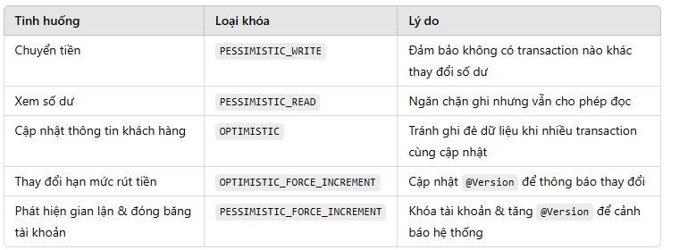

 | Caching | - First-Level Cache: Mặc định, JPA cache entity trong phạm vi transaction để tối ưu hiệu suất. - Second-Level Cache: Cần bật riêng để cache giữa nhiều session (dùng EHCache, Hazelcast,...).

 | Batch Processing | Khi thao tác với số lượng lớn dữ liệu, JPA có thể gây hiệu suất thấp nếu không tối ưu batch size (spring.jpa.properties.hibernate.jdbc.batch_size).

